Grupo

 | PROCESO: Evaluación Científica
 | DOCUMENTO: Formulario de solicitud de adscripción de grupos de investigación

 | Vigencia: | Próxima Revisión: | 2027 | Versión: 3.0

INiBICA - DESCRIPCIÓN GENERAL DEL GRUPO DE INVESTIGACIÓN
Nombre del Grupo | Nombre y apellidos del/de la IR | Descripción del grupo | Palabras claves | Objetivos | Ubicación del grupo

Clasificación de grupo
Clasificación de grupo solicitada por el/la IR en base al RRI INiBICA (https://inibica.es/documentacion-institucional/) y pendiente de resultado de evaluación por la Dirección Científica: Consolidado, Emergente o Asociado.

Espacio físico requerido
Especificar Sí/No y Centro deseado (INiBICA abarca espacios adscritos por el SAS en los centros de la pronvicia de Cádiz y por la UCA)

Plan de Acción
Objetivos Científicos | Acciones

Objetivos Traslación | Acciones

Objetivos Formación | Acciones

Objetivos Talento | Acciones

Objetivos Calidad | Acciones

Objetivos Captación | Acciones

Objetivos Interncacional | Acciones

Personal
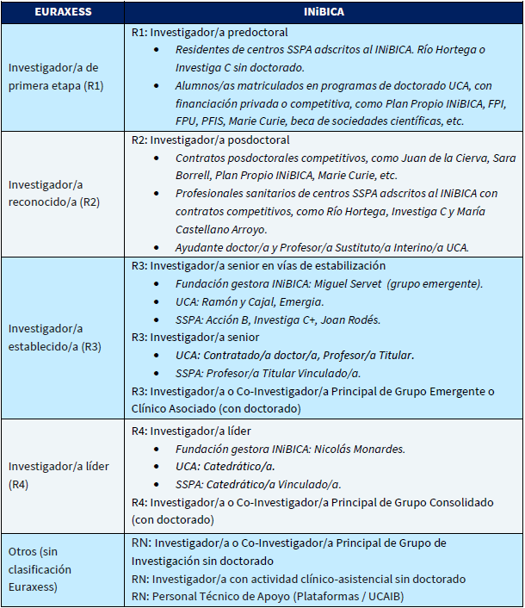
NIF / NIE / Pasaporte | E-mail | Teléfono | Apellido 1 | Apellido 2 | Nombre | Fecha nacimiento | Nacionalidad | País de origen | País donde cursó estudios superiores | Sexo | Entidad empleadora | Entidad financiadora | Centro Vinculación | UGC/Departamento-área | Categoría Centro Vinculación | Tipo de personal CIENTÍFICO / APOYO | Investigador/A (IR, Co-IR, I, IPD, IF, T, G) | Categoría Comisión Europea | Tiempo Completo/ Parcial en Investigación | Actividad asistencial (Sí/No) | Actividad docente (Sí/No) | Atención Primaria (Sí/No) | Enfermero/a (Sí/No) | Titulación | Año Lectura Tesis (En caso de ser doctor/a)

Fotografías
Adjuntar fotografía de grupo y de los/as IR/Co-IR, si es posible. |  |  |  |  |  |  | Categoría Comisión Europea
 |  |  |  |  |  |  | A continuación, se muestra un esquema con la correspondencia de los perfiles que se proponen en este documento en consonancia con el Plan de RRHH INiBICA vigente:

